종목
코드 | 필요경비율 | 소득구분 | 소득구분
60 | 0% | 필요경비 없는 기타소득 | 필요경비가 없는 기타소득(코드 61, 63, 65, 78코드 제외) 위약금,배상금,부당이득 반환 시 지급받는 이자
61 | 80% | 주식매수선택권 행사이익 | 「조세특례제한법」 제16조의2에 따라 원천징수의무자에게 납부특례의 적용 신청한 경우로서 벤처기업 임원 또는 종업원이 퇴직 전 부여받은 주식매수선택권을 퇴직 후에 행사함으로써 얻는 이익 "주식매수선택권 행사이익" * 원천징수의무자는 기타소득세를 원천징수하지 않습니다.(종합소득세 과세표준확정신고ㆍ납부).
62 | 80% | 그 밖에 필요경비 있는 기타소득 | 그 밖에 필요경비가 있는 기타소득(코드 64,68,69,71~77,79,80 제외)
63 | 0% | 소기업소상공인공제부금 해지 소득 | 소기업소상공인공제부금 해지 소득 * 연금저축계좌 해지 등 연금외수령 기타소득은 「소득세법 시행규칙」 별지 제24호서식(6) 연금계좌지급명세서에 별도로 적습니다. 세율(15%)
64 | 80%,90% | 서화ㆍ골동품 양도소득 | 개당ㆍ점당 또는 조당 양도가액이 6천만원 이상인 서화ㆍ골동품 양도로 발생한 소득(양도일 현재 생존한 국내 원작자의 작품은 제외)
65 |  | 직무발명보상금 | 퇴직한 근로자 등에게 지급하는 「발명진흥법」에 따른 직무발명보상금으로 비과세 한도를 초과한 소득
68 | 0% | 비과세 기타소득 | 비과세 기타소득
69 | 0% | 분리과세 기타소득 | 분리과세 기타소득
71 | 80% | 상금 및 부상 | 「공익법인의 설립ㆍ운영에 관한 법률」의 적용을 받는 공익법인이 주무 관청의 승인을 받아 시상하는 상금 및 부상과 다수가 순위 경쟁하는 대회에서 입상자가 받는 상금 및 부상(이하 "상금 및 부상"이라 함)
72 | 60% | 광업권 등 | 광업권ㆍ어업권ㆍ산업재산권ㆍ산업정보, 산업상비밀, 상표권ㆍ영업권(사업소득이 발생하는 점포를 임차하여 점포임차인으로서의 지위를 양도함으로써 얻는 경제적 이익인 점포 임차권을 포함한다), 토사석(土砂石)의 채취허가에 따른 권리, 지하수의 개발ㆍ이용권, 그 밖에 이와 유사한 자산이나 권리를 양도하거나 대여하고 그 대가로 받는 금품 (이하 "광업권 등"이라 함)
73 | 60% | 지역권등 | 「공익사업을 위한 토지 등의 취득 및 보상에 관한 법률」 제4조에 따른 공익사업과 관련하여 지역권ㆍ지상권(지하 또는 공중에 설정된 권리를 포함한다)을 설정하거나 대여함으로써 발생하는 소득(이하 "지역권등"이라고 함)
74 | 80% | 주택입주지체상금 | 계약의 위약 또는 해약으로 인하여 받는 위약금과 배상금 중 주택입주지체상금(이하 "주택입주지체상금"이라고 함)
75 | 60% | 원고료등 | 문예ㆍ학술ㆍ미술ㆍ음악 또는 사진에 속하는 창작품(「신문 등의 자유와 기능보장에 관한 법률」에 따른 정기간행물에 게재하는 삽화 및 만화와 우리나라의 창작품 또는 고전을 외국어로 번역하거나 국역하는 것을 포함한다)에 대한 원작자로서 받는 소득으로서 다음 각 목의 어느 하나에 해당하는 것 (이하 "원고료등"이라 함) 가. 원고료 나. 저작권사용료인 인세(印稅) 다. 미술ㆍ음악 또는 사진에 속하는 창작품에 대하여 받는 대가
76 | 60% | 강연료등 | 다음 각 목의 어느 하나에 해당하는 인적용역(제15호부터 제17호까지의 규정을 적용받는 용역은 제외한다)을 일시적으로 제공하고 받는 대가(자문료 및 고문료를 제외하며, 이하 "강연료등"이라 함) 가. 고용관계 없이 다수인에게 강연을 하고 강연료 등 대가를 받는 용역 나. 라디오ㆍ텔레비전방송 등을 통하여 해설ㆍ계몽 또는 연기의 심사 등을 하고 보수 또는 이와 유사한 성질의 대가를 받는 용역 다. 변호사, 공인회계사, 세무사, 건축사, 측량사, 변리사, 그 밖에 전문적 지식 또는 특별한 기능을 가진 자가 그 지식 또는 기능을 활용하여 보수 또는 그 밖의 대가를 받고 제공하는 용역 (대학이 자체연구관리비 규정에 따라 대학에서 연구비를 관리하는 경우에 교수가 제공하는 연구용역 포함) 라. 그 밖에 고용관계 없이 수당 또는 이와 유사한 성질의 대가를 받고 제공하는 용역
77 | 80%~20% | 종교인소득 | 종교관련종사자가 종교의식을 집행하는 등 종교관련종사자로서의 활동과 관련하여 종교단체(「소득세법 시행령」 제41조제14항에 따른 종교단체)로부터 받은 소득 (2천만원이하 필요경비율 80%,2천~4천:50%,4천~6천:30%,6천초과 : 20%
78 | 0% | 사례금 | 사례금(분묘 이장 대가)
79 | 60% | 자문료등 | 「소득세법」제21조 제1항 제19호에 해당하는 소득으로서 자문 또는 고문 활동을 하고 보수 또는 이와 유사한 성질의 대가를 받고 제공하는 용역(이하 "자문료등"이라 함)
80 | 60% | 통신판매 대여소득 | 「전자상거래 등에서의 소비자보호에 관한 법률」에 따라 통신판매중개를 하는 자를 통하여 물품 또는 장소를 대여하고 연간 수입금액 500만원 이하의 사용료로서 받는 금품

✱ 64코드: 필요경비 60% 적용[다만, 서화·골동품 보유기간이 10년 이상인 경우 90% 적용하고, 실제 든 필요 경비가 80(90)%를 초과하는 경우에는 그 초과하는 금액도 포함]하여 작성
✱ 71〜76코드: 필요경비 60%를 적용(다만, 실제 든 필요경비가 60%를 초과하는 경우에는 그 초과하는 금액도 포함)
하여 코드별로 구분하여 작성
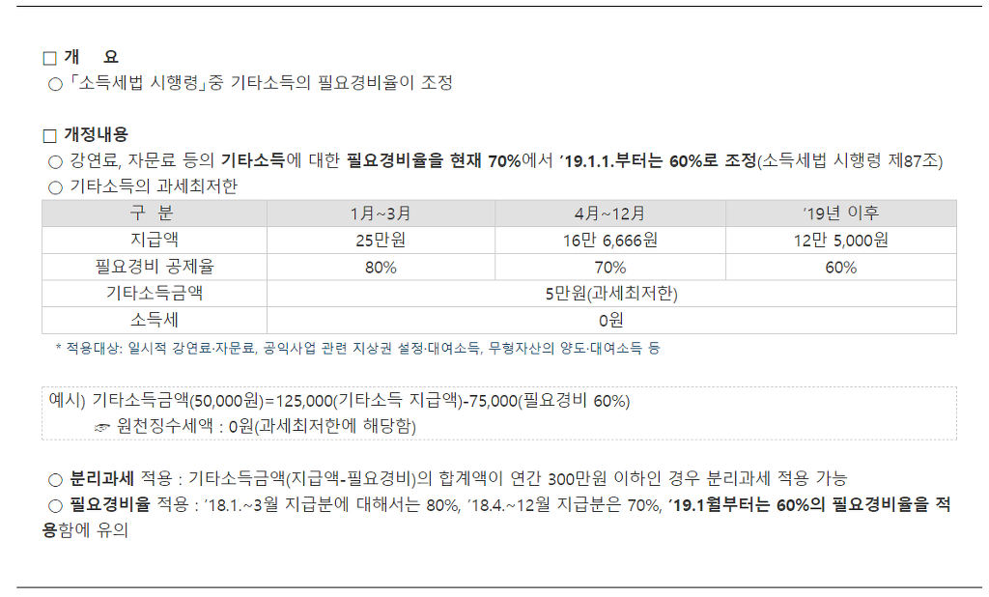

 |  |  |  | 과세최저한 : ★지급시(건별)★ 기타소득금액이 5만원이하이면 과세최저한->원천징수세액 : 0원

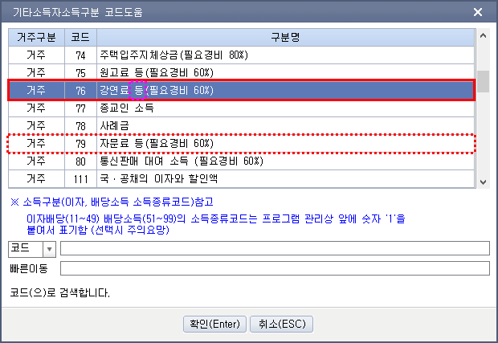

기본입력사항
자료출처 : | http://cafe.daum.net/transtax/QNGA/26
상 호 | 조세실 | 대표자명 | 주황규 | 사업자등록번호 CHECK
사업자등록번호 | 3128512347 | 소 재 지 | 충남 천안시 서북구 오성로 103,6층 두정동 청풍프라자 | 7 | OK | 1

※ 기타소득자는 종합소득세 신고시 기타소득금액 3백만원 이하 선택적분리과세 / 기타소득금액 3백만원 초과 무조건 종합합산과세
※ 과세최저한 : ★지급시(건별)★ 기타소득금액이 5만원이하(60%필요경비일 경우 지급총액 125,000원이하)이면 과세최저한->원천징수세액 : 0원

